Aanleverspecificaties
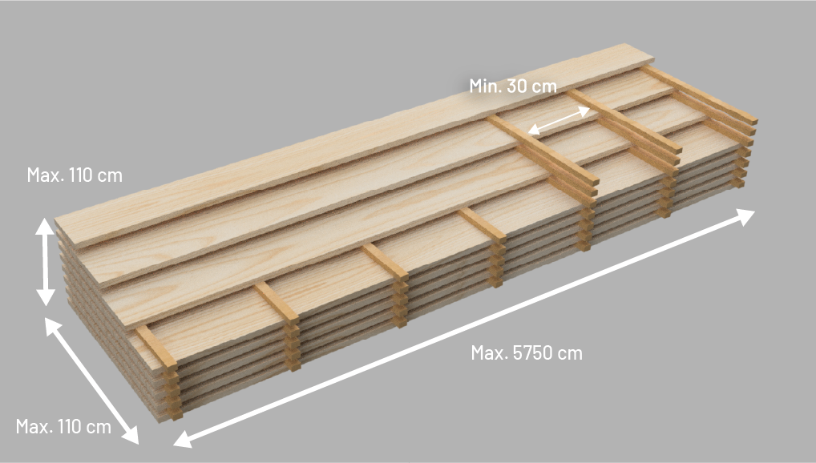
Aanleverspecificaties

Voor een succesvolle brandvertraging is juiste aanlevering van belang.

Het aangeleverde hout moet voldoen aan de volgende algemene eisen voldoen:

1. Het pakket moet schimmel en schadevrij zijn
2. Standaard aangeleverd in veel voorkomende profielen (vierzijdig geschaafd, channelsiding, tong & groef, etc.), afwijkingen in overleg
3. Dikte van de planken moeten tussen de 15-42 mm liggen
4. Het vochtgehalte van het pakket moet tussen de 5-22% liggen
5. Voorafgaand aan de levering moet de Declaration of Performance zijn doorgestuurd naar Hestus
6. Specificaties per pakket moet opgegeven zijn in het orderformulier

Aangeleverd opgelat hout moet aan de volgende eisen voldoen:

7. Het aangeleverde hout mag maximaal 110 x 110 cm (breedte x hoogte) zijn
8. De lengte van het aangeleverde hout mag maximaal 5750 cm zijn
9. Planken of platen moeten per laag worden voorzien van tussenlatten*
a. Om de 30 cm moet een lat geplaatst worden
b. De latten moeten min. 18 mm hoog zijn, max. 22 mm
10. De latten moeten min. 18 mm breed zijn, max. 30 mm
a. De latten mogen vierkant zijn
b. Bij rechthoekige latten moet er min. 4 mm verschil zitten tussen de breedte en de hoogte
11. Bij afwijkende kopmaten vooraf communiceren met Hestus
* Planken met de dikte tussen 18 – 21 mm mogen dubbel opgelat worden, met de zichtzijden naar elkaar toe.

